Sheet1
Anacondaを使った仮想環境を保存・再構築、複製

Python仮想環境Anaconda
この記事は最終更新日から1年以上が経過しています。

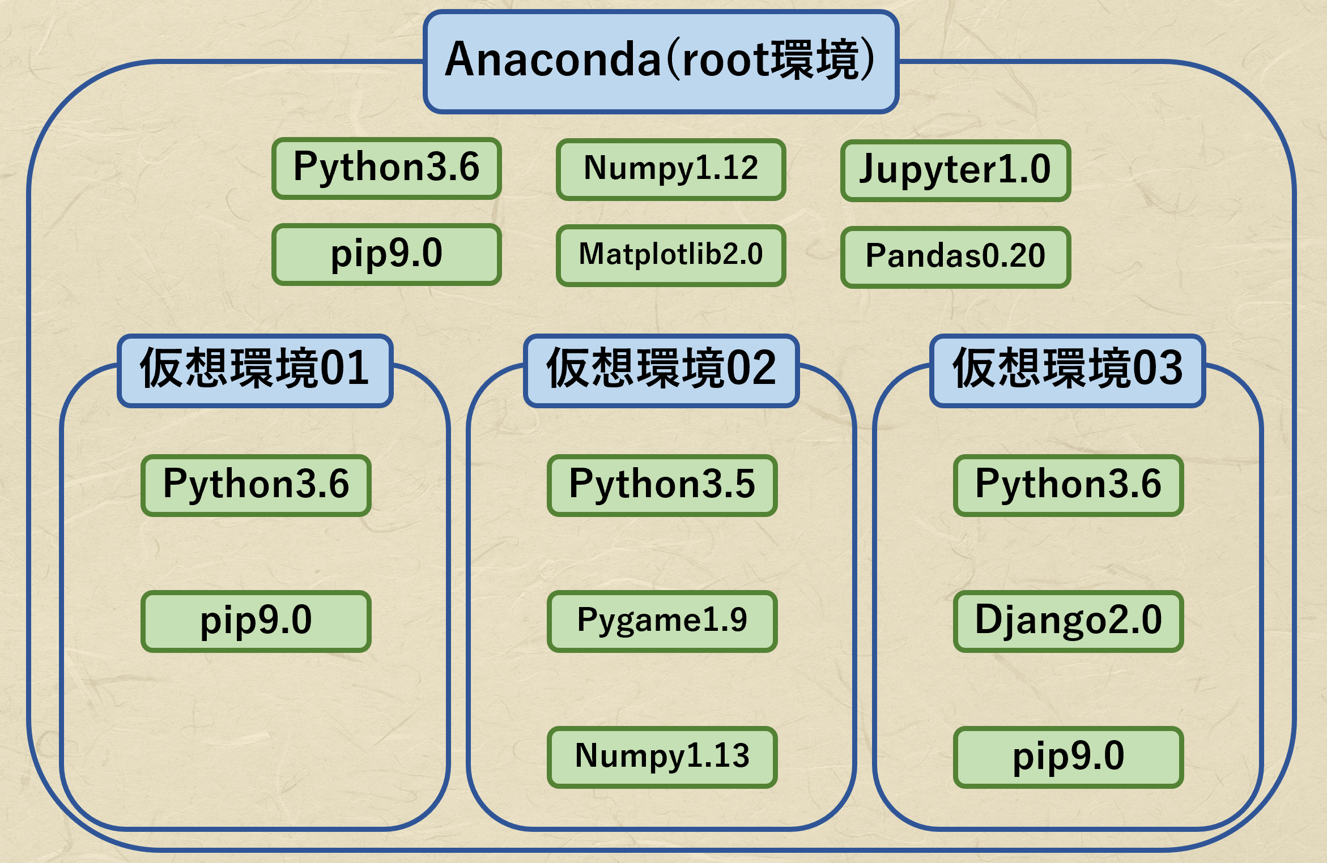

やっほー! こんにちはー!

物理好きのオザキ(@sena0801masato)です。

今回は、Anacondaを使った仮想環境を保存・再構築、複製についてお話しようと思います。
(Anacondaに限らず、Minicondaでもcondaがインストールされているため、仮想環境を複製できると思います。)
試行錯誤した部分もあるので、分かる方いたら教えて欲しいです。

この記事の対象者

Anacondaで仮想環境が使える
仮想環境を保存しておきたい
同じコンピュータで仮想環境を複製したい
異なるコンピュータで仮想環境を再構築したい
Anacondaのナビゲーションアプリ(マウスによる視覚的な操作)を使わず、ターミナル(コマンドによる操作)を使いたい

Anacondaの仮想環境の使い方を確認したい人は、【初心者向け】Anacondaで仮想環境を作ってみるを確認してください。

最初は、仮想環境の状態(インストールされているライブラリのバージョンなど)をファイルに出力して保存し、そのファイルをもとに再構築する方法を2種類紹介します。方法1、方法2
次は、ファイルに出力せず、複製する方法を紹介します。その節へ
最後は、root環境を複製するときだけ使える方法を紹介します。その節へ

基本的に、保存・再構築、複製したい環境を起動して実行してください。
仮想環境の起動は以下のコマンドです。

ターミナル

$ source activate 仮想環境名
(Windowsならsourceは必要ない)

codna envを使う方法

仮想環境をファイルに出力して保存

仮想環境の状態をyaml1というデータ形式(拡張子は.yml)で保存します。
今いるディレクトリに保存されるので、保存したい場所に移動してから実行してください。

ターミナル

$ conda env export > ファイル名.yml

ファイルとして保存したくないけれど、もしファイルとして出力したとき、どのような内容かをターミナルで確認したい場合は下を実行してください。

ターミナル

$ conda env export

root環境をyamlファイルに出力しようとしたときに出たエラーと解決法

仮想環境をファイルをもとに再構築

さきほど出力したyamlファイルをもとに仮想環境を再構築します。

ターミナル

$ conda env create -n 新たな環境名 -f ファイル名.yml

一瞬Solving package specifications:と出力されて、何か選択を求められているように見えることもあります。しかし、ライブラリが多くて処理が重いだけで、放置して大丈夫です。
-nを--nameに、-fを--fileにしても実行できます。

ちなみに、yamlファイル(.yml)に出力して再構築しましたが、テキストファイル(.txt)にしても正常に再構築できます。理由は分かりません。

root環境を再構築しようとしたときに出たエラーと解決法

ベースのroot環境と再構築したroot環境のライブラリの違い

root環境を再構築したとき、再構築したroot環境を削除したときに出力されたエラーっぽい文

condaを使う方法

仮想環境をファイルに出力して保存

仮想環境の状態をテキストファイル(拡張子は.txt)で保存します。
今いるディレクトリに保存されるので、保存したい場所に移動してから実行してください。

ターミナル

$ conda list --export > ファイル名.txt
または
$ conda list --explicit > ファイル名.txt

ファイルとして保存したくないけれど、もしファイルとして出力したとき、どのような内容かをターミナルで確認したい場合は下を実行してください。

ターミナル

$ conda list --export
または
$ conda list --explicit

--exportと--explicitの違いはライブラリの表記の違い

仮想環境をファイルをもとに再構築

さきほど出力したテキストファイルをもとに仮想環境を再構築します。

ターミナル

$ conda create -n 環境名 -f ファイル名.txt

-nを--nameに、-fを--fileにしても実行できます。

なぜか再構築ができなかったエラーの紹介

ちなみに、テキストファイル(.txt)にして保存しましたが、yamlファイル(.yml)にしても正常に保存できます。理由は分かりません。
どちらにしても私の場合は再構築できませんでした。

仮想環境を複製(ファイルに出力しない)

ファイルに保存して再構築という方法ではなく、直接的に環境を複製する方法を紹介します。

ターミナル

$ conda create -n 新しい環境名 --clone 複製したいベースの環境名

実行した例

root環境の直接的な複製

root環境の複製

root環境にある全部のライブラリを新たに作る仮想環境にインストールするというニュアンスで、root環境を複製します。

ターミナル

$ conda create -n 新しい環境名 anaconda

root環境を複製しつつ、pythonのバージョンやライブラリのバージョンを細かく指定することもできます。

ターミナル

$ conda create -n 新しい環境名 python=3.6 anaconda

どちらもanacondaと書いた部分を、他の仮想環境名にしても動作しません。

実行した例

ベースのroot環境と再構築したroot環境のライブラリの違い

まとめ

ここまで読んでいただきありがとうございました。
これで仮想環境を保存・再構築、複製することができるようになりました。

しかし、まだ不明確な部分があります。
conda envで保存・再構築ができるから大丈夫といえば大丈夫ですが、condaではまったく再構築ができない問題を解決したいです。
また、root環境に関する操作でエラーっぽい文が出るのも心配です。
このように分からないけれど動くから放置している部分があるので、今後はそこを詰めていこうと思います。

ではでは!

